Lote Cxs Som CTL
CAIXAS DE SOM |  |  |  |  | DISTRIBUIÇÃO DE VOLUMES
Foto | Código | Descrição | CxLxA | Estoque | VOLUME 1 | VOLUME 2 | VOLUME 3 | VOLUME 4 | VOLUME 5 | VOLUME 6 | VOLUME 7 | VOLUME 8 | VOLUME 9
 | KA18 | CAIXA DE SOM ACÚSTICA CHARGE2+ KA18 | 18cm x 7cm x 7cm | 20 | 20 CX COMP.
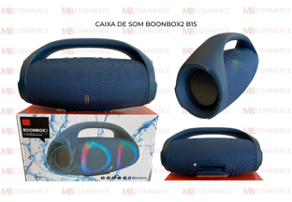 | B15 | CAIXA DE SOM ACÚSTICA BOONBOX2 B15 | 30cm x 11cm x 13cm | 28 | 20 | 8 CX COMP.
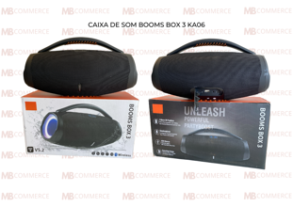 | KA06 | CAIXA DE SOM ACÚSTICA BOOMSBOX3 KA06 | 32cm x 11cm x 13cm | 3 | 3(CX COMP.)
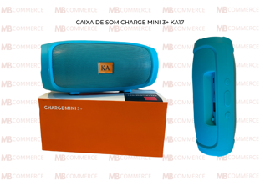 | KA17 | CAIXA DE SOM ACÚSTICA CHARGEMINI3+ KA17 | 16cm x 6cm x 6cm | 39 | 39
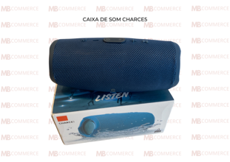 | CHARCE5 | CAIXA DE SOM ACÚSTICA CHARCE5 | 20cm x 7cm x 8cm | 93 | 50 | 43
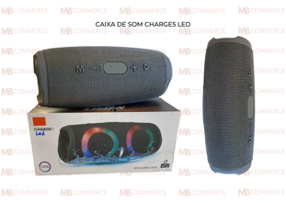 | KA14 CHARCE5 LED | CAIXA DE SOM ACÚSTICA CHARCE5LED | 20cm x 7cm x 8cm | 85 | 39 | 30 | 16
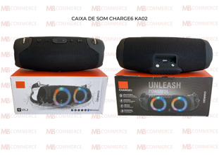 | KA02 | CAIXA DE SOM ACÚSTICA CHARGE6 KA02 | 22cm x 6cm x 8cm | 16 | 16
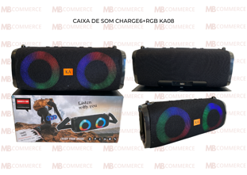 | KA08 | CAIXA DE SOM ACÚSTICA CHARGE6+RGB KA08 | 24cm x 8cm x 10cm | 10 | 10 CX COMP.
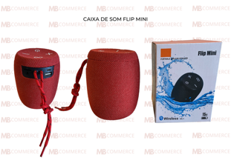 | FLIPMINI | CAIXA DE SOM ACÚSTICA FLIPMINI | 10cm x 10cm x 12cm | 64 | 50 | 14 CX COMP.
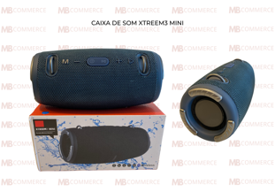 | XTREME3 MINI | CAIXA DE SOM ACÚSTICA XTREME3MINI | 22cm x 10cm x 11cm | 93 | 30 | 30 | 30 | 3 (CX COMP.)
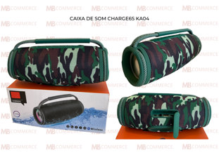 | KA04 | CAIXA DE SOM ACÚSTICA CHARGE6S KA04 | 22cm x 7cm x 10cm | 13 | 13 CX COMP.
 | WIND3 | CAIXA DE SOM ACÚSTICA WIND3 | 6cm x 5cm x 10cm | 81 | 50 | 31 CX COMP.
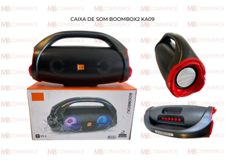 | KA09 | CAIXA DE SOM ACÚSTICA BOONBOX2 KA09 | 32cm x 9cm x 15cm | 10 | 10
 | KA13 | CAIXA DE SOM ACÚSTICA BOONBOX2 KA13 | 30cm x 9cm x 13cm | 21 | 12 | 9
 | KA01 | CAIXA DE SOM ACÚSTICA BOOMSBOX3MINI KA01 | 22cm x 7cm x 8cm | 20 | 20
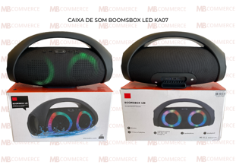 | KA07 | CAIXA DE SOM ACÚSTICA BOOMSBOXLED KA07 | 34cm x 11cm x 13cm | 2 | 2 (CX COMP.)
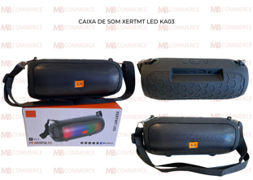 | KA03 | CAIXA DE SOM ACÚSTICA XERTMT LED KA03 | 21cm x 7cm x 8cm | 11 | 11 (CX COMP.)
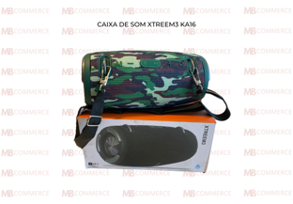 | KA16 | CAIXA DE SOM ACÚSTICA XTREEM3 KA16 | 21cm x 8cm x 9cm | 13 | 13 CX COMP.
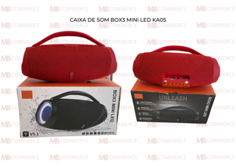 | KA05 | CAIXA DE SOM ACÚSTICA BOX3MINILED KA05 | 21cm x 6cm x 9cm | 2 | 2
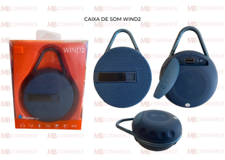 | WIND2 | CAIXA DE SOM ACÚSTICA WIND2 | 10cm x 4cm x 10cm | 48 | 48
 | WIND3S | CAIXA DE SOM ACÚSTICA WIND3S | 6cm x 5cm x 10cm | 50 | 50
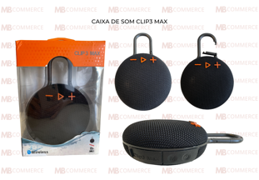 | CLIP3MAX | CAIXA DE SOM ACÚSTICA CLIP3MAX | 12cm x 4cm x 12cm | 100 | 100
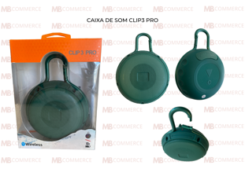 | CLIP3PRO | CAIXA DE SOM ACÚSTICA CLIP3PRO | 10cm x 3cm x 10cm | 150 | 100 | 50
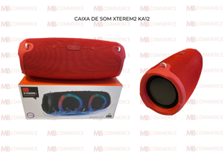 | KA12 | CAIXA DE SOM ACÚSTICA XTREREM2 KA12 | 28cm x 9cm x 12cm | 8 | 8
 | XTREEME3 | CAIXA DE SOM ACÚSTICA XTREME3 | 29cm x 11cm x 13cm | 49 | 20 | 20 | 9 CX COMP.
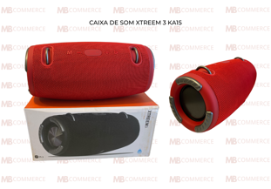 | KA15 | CAIXA DE SOM ACÚSTICA XTREEM3 KA15 | 29cm x 12cm x 13cm | 10 | 10 CX COMP.
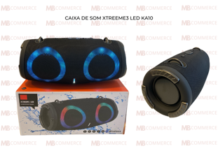 | KA10 | CAIXA DE SOM ACÚSTICA XTREEM3LED KA10 | 28cm x 10cm x 13cm | 6 | 6
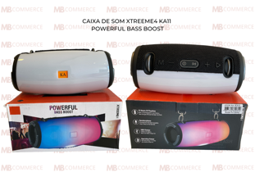 | KA11 | CAIXA DE SOM ACÚSTICA XTREEME4 KA11 | 21cm x 8cm x 10cm | 14 | 14
 |  |  |  | 1059

